マスター
患者変更
用法変更
色変更
 | 用法ラベルの印刷 |  |  |  |  | 色 | Color Index No
 |  | Ver1.1 | Copyright 2017 佐藤雅之 | 2 |  | 無 | 2 | kaetu
氏名 | 佐藤 〇美 |  |  | 3 |  | 赤 | 3
 |  |  |  | 6 |  | 黄 | 6
日付 | 2017-08-11 | 365 |  | 41 |  | 青 | 41
用法クリア
 |  |  |  | 4 |  | 緑 | 4
用法１ | 起床時 | 無 | 2 | 3 |  | 黒 | 1
用法２ | 朝食前 | 赤 | 3 | 6 |  | 桃 | 38
用法３ | 夕食前 | 青 | 41 | 1 |  | 紫 | 13
用法４ |  |  | 2 | 2 |  | 茶 | 53
用法５ |  |  | 2 | 2 |  | 橙 | 46
 |  |  | 印刷シート枚数 | 2
ラベル明細へ
 |  |  | 1枚（ﾗﾍﾞﾙ40枚） | 2
 |  |  |  | 2
 |  |  |  | 2
 |  |  |  | 2
 |  |  |  | 2
 |  |  |  | 2
 |  |  |  | 2
 |  |  |  | 2
 |  |  |  | 2
 |  |  |  | 2
 |  |  |  | 2 | シート数
 |  |  |  | 2 | 1枚（ﾗﾍﾞﾙ40枚）
 |  |  |  | 2 | 2枚（ﾗﾍﾞﾙ80枚）
 |  |  |  | 2 | 3枚（ﾗﾍﾞﾙ120枚）
 |  |  |  | 2
 |  |  |  | 2
 |  |  |  | 2
 |  |  |  | 2
 |  |  |  | 2
 |  |  |  | 2
 |  |  |  | 2
 |  |  |  | 2
 |  |  |  | 2
 |  |  |  | 2
 |  |  |  | 2
 |  |  |  | 2
 |  |  |  | 2
 |  |  |  | 2
 |  |  |  | 2

ラベル明細
No | 日付 | 患者名 | 用法 | 色
1 | 2017-08-11 | 佐藤 〇美 | 起床時 | 無
2 | 2017-08-11 | 佐藤 〇美 | 朝食前 | 赤
ラベル印刷
3 | 2017-08-11 | 佐藤 〇美 | 夕食前 | 青
4 | 2017-08-12 | 佐藤 〇美 | 起床時 | 無
5 | 2017-08-12 | 佐藤 〇美 | 朝食前 | 赤
6 | 2017-08-12 | 佐藤 〇美 | 夕食前 | 青
7 | 2017-08-13 | 佐藤 〇美 | 起床時 | 無
8 | 2017-08-13 | 佐藤 〇美 | 朝食前 | 赤
9 | 2017-08-13 | 佐藤 〇美 | 夕食前 | 青
10 | 2017-08-14 | 佐藤 〇美 | 起床時 | 無
11 | 2017-08-14 | 佐藤 〇美 | 朝食前 | 赤
12 | 2017-08-14 | 佐藤 〇美 | 夕食前 | 青
13 | 2017-08-15 | 佐藤 〇美 | 起床時 | 無
14 | 2017-08-15 | 佐藤 〇美 | 朝食前 | 赤
15 | 2017-08-15 | 佐藤 〇美 | 夕食前 | 青
16 | 2017-08-16 | 佐藤 〇美 | 起床時 | 無
17 | 2017-08-16 | 佐藤 〇美 | 朝食前 | 赤
18 | 2017-08-16 | 佐藤 〇美 | 夕食前 | 青
19 | 2017-08-17 | 佐藤 〇美 | 起床時 | 無
20 | 2017-08-17 | 佐藤 〇美 | 朝食前 | 赤
21 | 2017-08-17 | 佐藤 〇美 | 夕食前 | 青
22 | 2017-08-18 | 佐藤 〇美 | 起床時 | 無
23 | 2017-08-18 | 佐藤 〇美 | 朝食前 | 赤
24 | 2017-08-18 | 佐藤 〇美 | 夕食前 | 青
25 | 2017-08-19 | 佐藤 〇美 | 起床時 | 無
26 | 2017-08-19 | 佐藤 〇美 | 朝食前 | 赤
27 | 2017-08-19 | 佐藤 〇美 | 夕食前 | 青
28 | 2017-08-20 | 佐藤 〇美 | 起床時 | 無
29 | 2017-08-20 | 佐藤 〇美 | 朝食前 | 赤
30 | 2017-08-20 | 佐藤 〇美 | 夕食前 | 青
31 | 2017-08-21 | 佐藤 〇美 | 起床時 | 無
32 | 2017-08-21 | 佐藤 〇美 | 朝食前 | 赤
33 | 2017-08-21 | 佐藤 〇美 | 夕食前 | 青
34 | 2017-08-22 | 佐藤 〇美 | 起床時 | 無
35 | 2017-08-22 | 佐藤 〇美 | 朝食前 | 赤
36 | 2017-08-22 | 佐藤 〇美 | 夕食前 | 青
37 | 2017-08-23 | 佐藤 〇美 | 起床時 | 無
38 | 2017-08-23 | 佐藤 〇美 | 朝食前 | 赤
39 | 2017-08-23 | 佐藤 〇美 | 夕食前 | 青
40 | 2017-08-24 | 佐藤 〇美 | 起床時 | 無
41 |  |  |  | 無
42 |  |  |  | 無
43 |  |  |  | 無
44 |  |  |  | 無
45 |  |  |  | 無
46 |  |  |  | 無
47 |  |  |  | 無
48 |  |  |  | 無
49 |  |  |  | 無
50 |  |  |  | 無
51 |  |  |  | 無
52 |  |  |  | 無
53 |  |  |  | 無
54 |  |  |  | 無
55 |  |  |  | 無
56 |  |  |  | 無
57 |  |  |  | 無
58 |  |  |  | 無
59 |  |  |  | 無
60 |  |  |  | 無
61 |  |  |  | 無
62 |  |  |  | 無
63 |  |  |  | 無
64 |  |  |  | 無
65 |  |  |  | 無
66 |  |  |  | 無
67 |  |  |  | 無
68 |  |  |  | 無
69 |  |  |  | 無
70 |  |  |  | 無
71 |  |  |  | 無
72 |  |  |  | 無
73 |  |  |  | 無
74 |  |  |  | 無
75 |  |  |  | 無
76 |  |  |  | 無
77 |  |  |  | 無
78 |  |  |  | 無
79 |  |  |  | 無
80 |  |  |  | 無
81 |  |  |  | 無
82 |  |  |  | 無
83 |  |  |  | 無
84 |  |  |  | 無
85 |  |  |  | 無
86 |  |  |  | 無
87 |  |  |  | 無
88 |  |  |  | 無
89 |  |  |  | 無
90 |  |  |  | 無
91 |  |  |  | 無
92 |  |  |  | 無
93 |  |  |  | 無
94 |  |  |  | 無
95 |  |  |  | 無
96 |  |  |  | 無
97 |  |  |  | 無
98 |  |  |  | 無
99 |  |  |  | 無
100 |  |  |  | 無
101 |  |  |  | 無
102 |  |  |  | 無
103 |  |  |  | 無
104 |  |  |  | 無
105 |  |  |  | 無
106 |  |  |  | 無
107 |  |  |  | 無
108 |  |  |  | 無
109 |  |  |  | 無
110 |  |  |  | 無
111 |  |  |  | 無
112 |  |  |  | 無
113 |  |  |  | 無
114 |  |  |  | 無
115 |  |  |  | 無
116 |  |  |  | 無
117 |  |  |  | 無
118 |  |  |  | 無
119 |  |  |  | 無
120 |  |  |  | 無

マニュアル
基本的な使い方

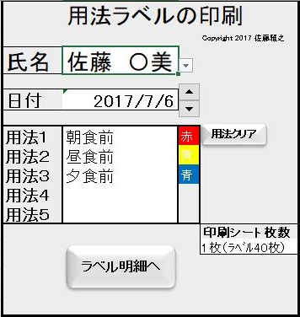
１.氏名のセルをクリックし、現れたボタンをクリックして患者名を選択します。
２.ラベルに印刷する最初の日付をボタンをクリックして選択します。
３.用法１のセルをクリックして現れたボタンをクリックして用法を選択します。
続けて用法２以降も選択します。いらない用法はDeleteキーで削除します。
すべての用法を削除する場合は「用法クリア」ボタンをクリックして下さい。
４.このボタンをクリックしてラベルの枚数を選択します。シートは3枚（ラベルで１２０枚）まで印刷できます。
５.「ラベル明細へ」ボタンをクリックしてラベル明細シートに移動します。

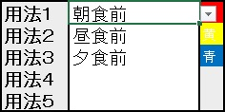

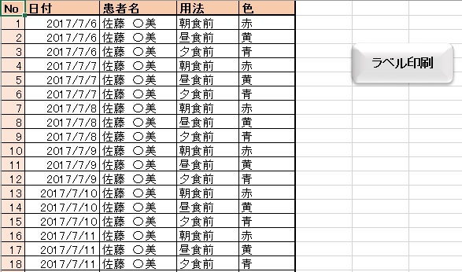

ラベル明細シートで印刷するデータを確認します。問題がなければ「ラベル印刷ボタン」をクリックして下さい。
各データは変更可能で、そのまま印刷されます。
ラベルの帯の色は赤、黄、青、緑、黒、桃、紫、茶、橙の９色で変更可能です。色を付けない場合は無にします。

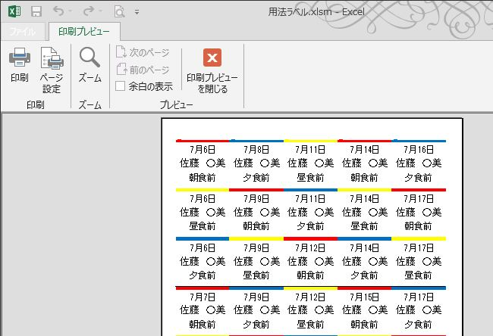
印刷プレビュー画面で内容を確認します。
不具合があったら「印刷プレビューを閉じる。」で戻り、訂正してください。
印刷ボタンをクリックしてプリンターを選択して印刷します。
使えるラベルはA4判で２０面（３８ｘ６９）ふちのあるものです。（エーワンでの型番は28262等）
ラベル１枚を２つ切って使います。

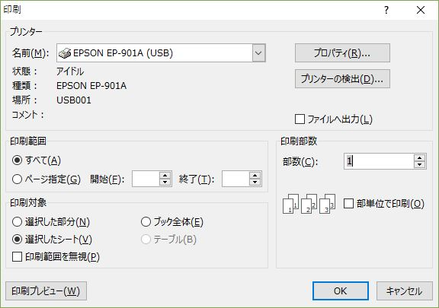

患者名の登録と変更

マスターシートの「患者変更」ボタンをクリックすると患者マスターが現れます。
患者名とフリガナを実際のデータに変更して下さい。
普通に追加や削除も可能です。空白の行は入れないで下さい。
標題の▼印を押すと並び替えができます。
終わったら再度「患者変更」ボタンをクリックすると患者マスターが隠れます。これで、登録された氏名が選択できるようになります。

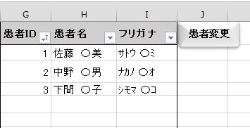

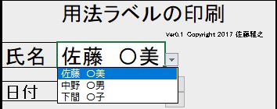
氏名の選択で、先程並び替えをした順番で患者名が現れます。

用法の変更と追加
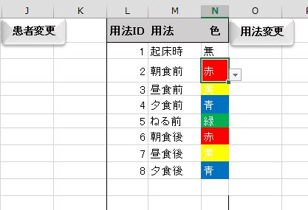
マスターシートの「用法変更」ボタンをクリックすると用法マスターが現れます。
主な用法は登録済みですが、普通に追加や削除も可能です。 ラベルの帯の色も変更できます。
用法の色のセルをクリックして９色から選択して下さい。色を付けない場合は、無を選択します。
追加する場合はデータを入れて、同じく色を選択して下さい。空白の行は入れないで下さい。
終わったら再度「用法変更」ボタンをクリックすると登録され、患者マスターが隠れます。

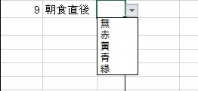

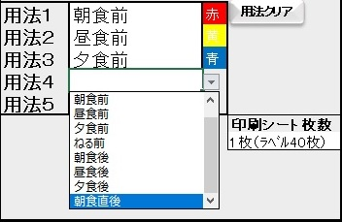

メニューの用法で新しい用法が選択可能となります。

印刷シート枚数のセルからの選択で一度にシート３枚まで印刷可能です。

色の変更
マスターシートの「色変更」ボタンをクリックすると色マスターが現れます。
主な色は登録済みですが、色の変更ができます。
色は新しい色に変更できます。Ｓ列の色を変更したい色（漢字１文字）に変更して下さい。
下の色表から色番号（Color Index No）を選択してＴ列の色番号を変更します。
終わったら再度「色変更」ボタンをクリックすると登録され、用法マスターが現れます。
用法の色を変更して下さい。
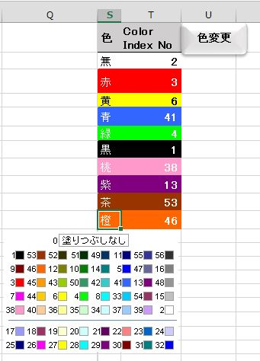

ラベル明細での変更

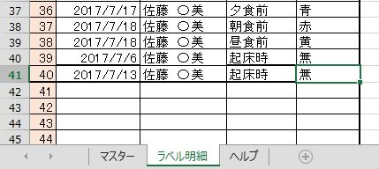
ラベル明細シートでは、すべてのデータは変更可能で、そのまま印刷されます。
ラベルは高いので１枚でも無駄にしないように、データを変更して使いましょう。
例えば、週１回の起床時のラベルが必要な場合、最後の方のデータを左図のように入力して変更します。
シートの保護を解除して並び替えも可能です。

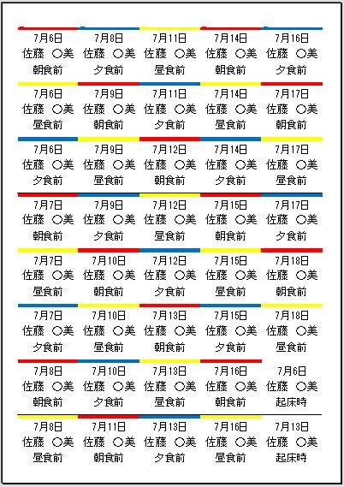

「ラベル印刷ボタン」をクリックすると、右下のラベルが帯色なしで、日付と用法が変更されて印刷プレビューされます。

右下のラベルが帯色なしで、日付と用法が変更されて印刷されます。
１枚のラベルを半分にして使います。
横に黒い細い線が印刷されるので、それに沿って２行ごとにハサミで切って使ってください。

ラベル印刷の調整
ラベル印刷で印刷がうまくいかない場合は、印刷プレビューでのページ設定で調整してみてください。

１ページにラベルが２～３ページ分小さく印刷される場合は、ここが空白になっているか確認して下さい。
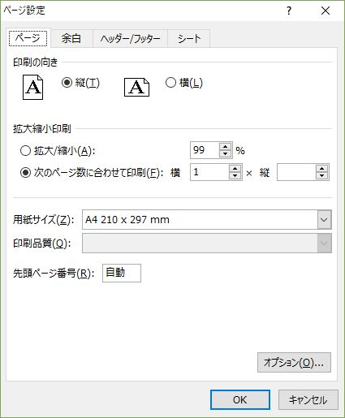

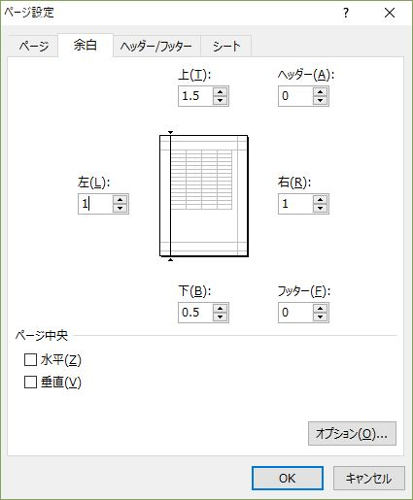
ラベルが上下や左右にずれる場合は余白を0.1単位で調整してください。

